2 - Dados condutores áreas
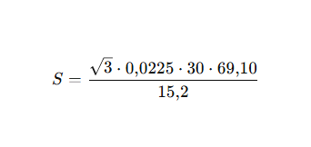
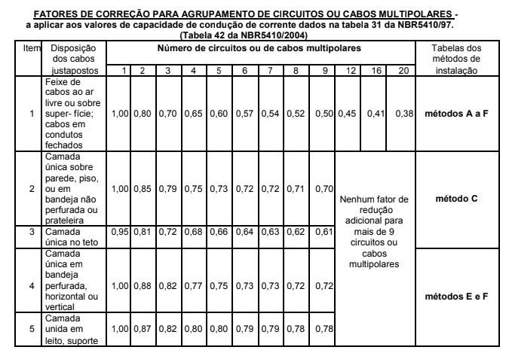
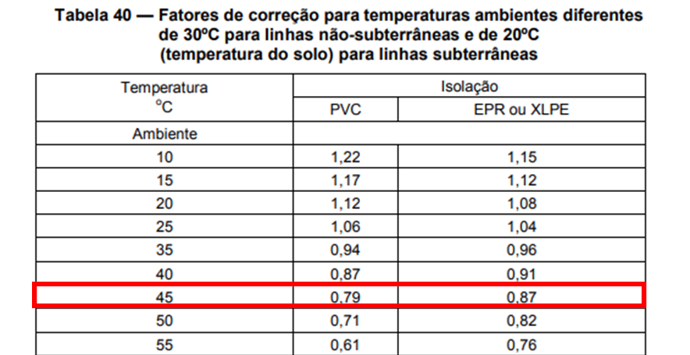
Setor | Carga | Potência mecânica (cv) | Potência aparente (kVA) | FCA | FCT | CORRENTE | CORRENTE CORRIGIDA | Cabo mm² - Ampacidade | Cabo mm² - queda de tensão | Cabo mm² - seção mínima | Cabo mm² - escolhido | Disjuntor (curva / kA) | circitos
1 | Motor 1 | 50 | 45.45 | 0.8 | 0.87 | 69.06 | 99.22240657 | 25 | 1.77 | 4 | 25 | 100 A CVS100F D | 1
 | Motor 2 | 125 | 110.55 | 0.8 | 0.87 | 167.98 | 241.3445441 | 95 | 4.31 | 4 | 95 | 250 A CVS250F D
 | Motor 3 | 30 | 27.57 | 0.8 | 0.87 | 41.89 | 60.18054659 | 10 | 1.07 | 4 | 10 | 63 A CVS100F D | 2
 | Motor 4 | 150 | 130.48 | 0.8 | 0.87 | 198.26 | 284.8522146 | 120 | 5.08 | 4 | 120 | 250 A NSX250F D
2 | Motor 5 | 20 | 18.80 | 0.8 | 0.87 | 28.56 | 41.03288993 | 6 | 0.73 | 4 | 6 | 40 A CVS100F D | 3
 | Motor 6 | 75 | 67.04 | 0.8 | 0.87 | 101.86 | 146.3554615 | 50 | 2.61 | 4 | 50 | 160 A CVS250F D
 | Motor 7 | 30 | 27.57 | 1 | 0.87 | 41.89 | 48.14443727 | 10 | 1.07 | 4 | 10 | 63 A CVS100F D | 4
3 | Iluminação 1 | - | 81.52 | 0.8 | 0.87 | 123.86 | 177.9642268 | 70 | 3.18 | 2.5 | 70 | 125 A CVS160N C | 5
 | Iluminação 2 | - | 81.52 | 0.8 | 0.87 | 123.86 | 177.9642268 | 70 | 3.18 | 2.5 | 70 | 125 A CVS160N C
 | Aquecimento 1 | - | 30 | 0.8 | 0.87 | 45.58 | 65.49083547 | 10 | 1 | 4 | 10 | 63 A CVS100F C | 6
 | Aquecimento 2 | - | 25 | 0.8 | 0.87 | 37.98 | 54.57569623 | 10 | 1 | 4 | 10 | 64 A CVS100F C
 | Aquecimento 3 | - | 40 | 1 | 0.87 | 60.78 | 69.85689117 | 16 | 2 | 4 | 16 | 65 A CVS100F C | 7

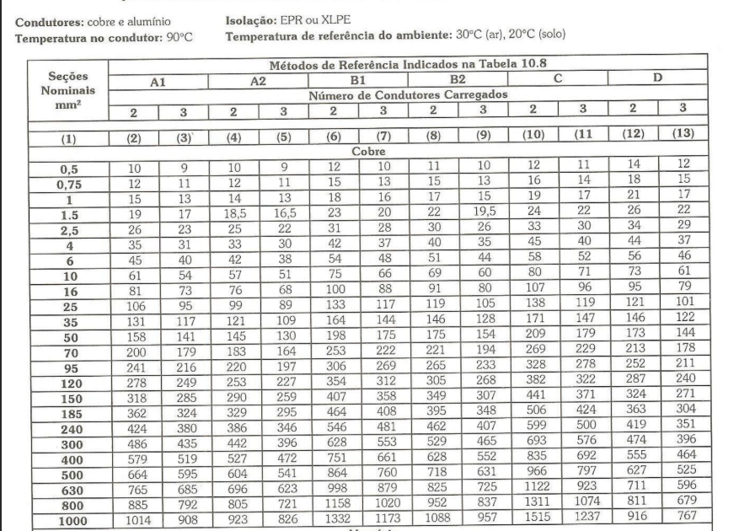

 |  | Dados usados
 |  | Temp máxima = 45° C
 |  | FCT = 0,87
 |  | FCA = 0,8 e 1

5 - Tabela curto circuito
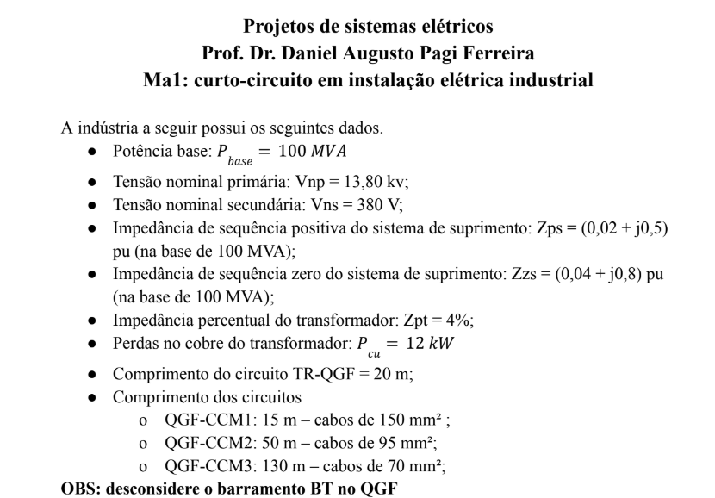
Etapas | Valor | Unidade | Observação | FÓRMULAS
DADOS INICIAIS
VALORES BASE
Tensão base - MT - VB | 13800 | V | 13,8 kV
Potência base | 100000000 | VA | 100 MVA
Impedância base - Zb | 1.9044 | Ohms |  | =('5 - Tabela curto circuito'!Vb^2)/'5 - Tabela curto circuito'!Pb
Corrente base - Ib | 4183.697603 | A | 4,18 kA | ='5 - Tabela curto circuito'!Pb/(SQRT(3)*'5 - Tabela curto circuito'!Vb)
tensão base - BT - Vbbt | 380 | V
Corrente base - Ibbt | 151934.2814 | A | 151,93kA | ='5 - Tabela curto circuito'!Pb/(SQRT(3)*'5 - Tabela curto circuito'!Vbbt)
PONTO DE ENTREGA
IMPEDÂNCIA
Seq positiva - Zps | 0,1+0,5j | PU NA BASE DE 100MVA e 13,8kV |  | =COMPLEX(D13;D14;"j")
Rps | 0.1
Xps | 0.5
Seq zero - Zps | 0,2+0,8j | PU NA BASE DE 100MVA e 13,8kV |  | =COMPLEX(D16;D17;"j")
Rp0 | 0.2
Xp0 | 0.8
CURTO CIRCUITO
TRIFÁSICO
Ics | 1609,11446262438-8045,57231312188j | A (cartesiano) |  | =IMDIV('5 - Tabela curto circuito'!Ib;D12)
Módulo de Ics | 8.20 | KA |  | =IMABS(D20)/1000
Fase de Ics | -78.69 | Graus |  | =DEGREES(IMARGUMENT(D20))
MONOFÁSICO
Zeq até este ponto (até lado de alta do trafo) | 0,4+1,8j |  |  | =IMSUM('5 - Tabela curto circuito'!Zps;'5 - Tabela curto circuito'!Zps;'5 - Tabela curto circuito'!Z0s)
Icft | 1476,59915393766-6644,69619271948j | A (cartesiano) |  | =IMDIV(3*'5 - Tabela curto circuito'!Ib;D24)
Módulo de Icft | 6.81 | KA |  | =IMABS(D25)/1000
Fase de Icft | -77.47 | Graus |  | =DEGREES(IMARGUMENT(D25))
POTÊNCIA CURTO CIRCUITO
Pcc | 0.20 | MVA |  | =(SQRT(3)*'5 - Tabela curto circuito'!Vb*D21)/1000000
ASSIMÉTRICO
relação X/R | -5.00 |  |  | =IMAGINARY(D20)/(IMREAL(D20))
Fator de assimetria | 2.178335431 |  |  | =SQRT(1+2*EXP(-2*0,00416/D35))
corrente de curto circuito assimétrico - Ics | 17.87 |  |  | =D32*D21
Impulso da corrente de curto circuito | 25.28 |  |  | =D33*SQRT(2)
Tau | -0.01326291192 |  |  | =IMAGINARY(D20)/(PI()*2*60*IMREAL(D20))
SECUNDÁRIO DO TRANSFORMADOR
IMPEDÂNCIA
Pot nominal do trafo | 750 | kVA | 750 Kva
Perdas cobre | 15700 | W | 15,7kW
Res. percentual Rpt | 2.093333333 | % |  | =D42/(10*D41)
Res. pu Rut | 0.02093333333 | pu | na base de 100 MVA | =D43/100
Res. pu Rut | 2.093333333 | pu | na base de 100 MVA | =D43/1
Imp. percentual Zpt | 0.05 | pu | 0,05% - dado de placa
Imp. p.u. Zut | 6.666666667 | pu | na base de 100 MVA | =D43*'5 - Tabela curto circuito'!Pb/(D38*1000)
Reatância pu Xut | 6.329486551 | pu | na base de 100 MVA | =SQRT(D47^2-D45^2)
Imp. Dotrafo | 2,09333333333333+6,3294865510561j | pu | 2,1 + j6,32 pu | =COMPLEX(D45;D48;"j")
CURTO CIRCUITO
TRIFÁSICO
zeq até o ponto - APENAS SEQ POSITIVA | 2,19333333333333+6,8294865510561j |  |  | =IMSUM(D46;'5 - Tabela curto circuito'!Zps)
Ics | 6476,68998139711-20166,7783236982j | A (cartesiano) |  | =IMDIV('5 - Tabela curto circuito'!Ibbt;D49)
Módulo de Ics | 21.18127619 | KA |  | =IMABS(D53)/1000
Fase de Ics | -72.19524606 | Graus |  | =DEGREES(IMARGUMENT(D53))
MONOFÁSICO
Zeq até este ponto - Lado de BT | 6,67999999999999+20,7884596531683j |  |  | =IMSUM('5 - Tabela curto circuito'!Zps;'5 - Tabela curto circuito'!Zps;'5 - Tabela curto circuito'!Z0s;D46;D46;D46)
Icft | 6386,06343045064-19873,715863248j | A (cartesiano) |  | =IMDIV(3*'5 - Tabela curto circuito'!Ibbt;D54)
Módulo de Icft | 20.87453924 | KA |  | =IMABS(D58)/1000
Fase de Icft | -72.18611953 | Graus |  | =DEGREES(IMARGUMENT(D58))
ASSIMÉTRICO
relação X/R | 3.11 |  |  | =IMAGINARY(D52)/IMREAL(D52)
Fator de assimetria | 1.32 |  |  | =SQRT(1+2*EXP(-2*0,00416/D63))
corrente de curto circuito assimétrico - Ics | 27.86 |  |  | =D60*D51
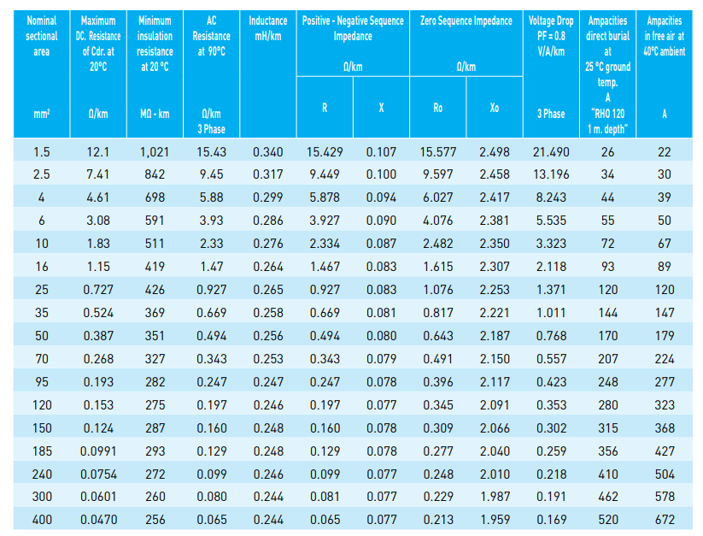
Impulso da corrente de curto circuito | 39.40 |  |  | =D61*SQRT(2)
Tau | 0.008259472214 |  |  | =IMAGINARY(D49)/(PI()*2*60*IMREAL(D49))
QGF
IMPEDÂNCIA
Lc | 10 | M | Comprimento dos cabos
Nc | 4 |  | Condutores por fase
Sc | 240 | mm² | Seção dos condutores
Sequência positiva
R_Cabo | 0.099 | mOhms/m | Tabelado
R_CaboPos_ohm | 0.0002475 | Ohms |  | =D76*$D$72/(1000*$D$73)
R_CaboPos_pu | 0.171398892 | pu |  | =D71/('5 - Tabela curto circuito'!Vbbt^2/'5 - Tabela curto circuito'!Pb)
X_Cabo | 0.077 | mOhms/m | Tabelado
X_CaboPos_ohm | 0.0001925 | Ohms |  | =D79*$D$72/(1000*$D$73)
X_CaboPos_pu | 0.1333102493 | pu |  | =D74/('5 - Tabela curto circuito'!Vbbt^2/'5 - Tabela curto circuito'!Pb)
Z_CaboPos_pu | 0,171398891966759+0,133310249307479j | pu |  | =COMPLEX(D78;D81;"j")
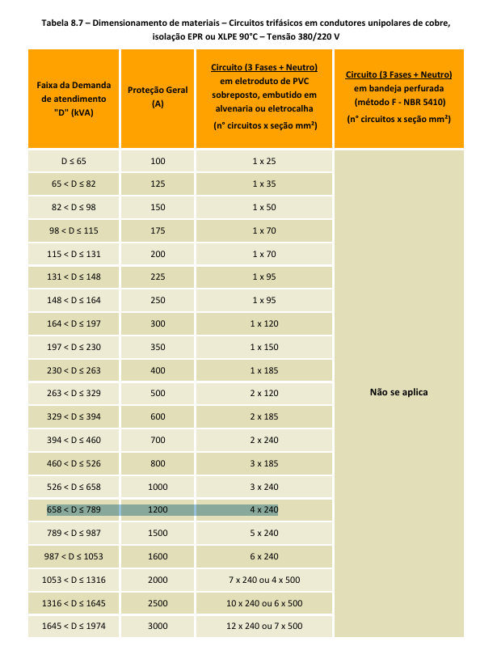
Sequência zero
R_Cabo | 0.248 | mOhms/m | Tabelado
R_CaboPos_ohm | 0.00062 | Ohms |  | =D84*$D$72/(1000*$D$73)
R_CaboPos_pu | 0.4293628809 | pu |  | =D79/('5 - Tabela curto circuito'!Vbbt^2/'5 - Tabela curto circuito'!Pb)
X_Cabo | 2.01 | mOhms/m | Tabelado
X_CaboPos_ohm | 0.005025 | Ohms |  | =D87*$D$72/(1000*$D$73)
X_CaboPos_pu | 3.479916898 | pu |  | =D82/('5 - Tabela curto circuito'!Vbbt^2/'5 - Tabela curto circuito'!Pb)
Z_CaboPos_pu | 0,429362880886427+3,47991689750692j | pu |  | =COMPLEX(D86;D89;"j")
CURTO CIRCUITO
TRIFÁSICO
zeq até o ponto - APENAS SEQ POSITIVA | 2,36473222530009+6,96279680036358j |  |  | =IMSUM(D76;D46;'5 - Tabela curto circuito'!Zps)
Ics | 6644,4848309311-19564,2437760581j | A (cartesiano) |  | =IMDIV('5 - Tabela curto circuito'!Ibbt;D87)
Módulo de Ics | 20.66 | KA |  | =IMABS(D94)/1000
Fase de Ics | -71.24 | Graus |  | =DEGREES(IMARGUMENT(D94))
MONOFÁSICO
Zeq até este ponto - Lado de BT | 7,02279778393351+21,0550801517833j |  |  | =IMSUM(D87;D87;D46;'5 - Tabela curto circuito'!Z0s)
Icft | 6497,71966667073-19480,8411967321j | A (cartesiano) |  | =IMDIV(3*'5 - Tabela curto circuito'!Ibbt;D92)
Módulo de Icft | 20.54 | A |  | =IMABS(D99)/1000
Fase de Icft | -71.55 | Graus |  | =DEGREES(IMARGUMENT(D99))
ASSIMÉTRICO
relação X/R | 2.94 |  |  | =IMAGINARY(D93)/IMREAL(D93)
Fator de assimetria | 1.30 |  |  | =SQRT(1+2*EXP(-2*0,00416/D101))
corrente de curto circuito assimétrico - Ics | 26.85 |  |  | =D98*D89
Impulso da corrente de curto circuito | 37.98 |  |  | =D99*SQRT(2)
Tau | 0.007810352455 |  |  | =IMAGINARY(D87)/(PI()*2*60*IMREAL(D87))
BARRAMENTO 1
IMPEDÂNCIA
Lc | 25 | m | Comprimento dos cabos
Nc | 1 |  | Condutores por fase
Sc | 300 | mm² | Seção dos condutores
Sequência positiva
R_Cabo | 0.081 | mOhms/km | Tabelado
R_CaboPos_ohm | 0.002025 | Ohms |  | =D117*$D$113/(1000/$D$114)
R_CaboPos_pu | 1.402354571 | pu |  | =D109/('5 - Tabela curto circuito'!Vbbt^2/'5 - Tabela curto circuito'!Pb)
X_Cabo | 0.077 | mOhms/m | Tabelado
X_CaboPos_ohm | 0.001925 | Ohms |  | =D120*$D$113/(1000*$D$114)
X_CaboPos_pu | 1.333102493 | pu |  | =D112/('5 - Tabela curto circuito'!Vbbt^2/'5 - Tabela curto circuito'!Pb)
Z_CaboPos_pu | 1,40235457063712+1,33310249307479j | pu |  | =COMPLEX(D119;D122;"j")
Sequência zero
R_Cabo | 0.229 | mOhms/m | Tabelado
R_CaboPos_ohm | 0.005725 | Ohms |  | =D125*$D$113/(1000*$D$114)
R_CaboPos_pu | 3.96468144 | pu |  | =D117/('5 - Tabela curto circuito'!Vbbt^2/'5 - Tabela curto circuito'!Pb)
X_Cabo | 1.987 | mOhms/m | Tabelado | #N/A
X_CaboPos_ohm | 0.049675 | Ohms |  | =D128*$D$113/(1000*$D$114)
X_CaboPos_pu | 34.40096953 | pu |  | =D120/('5 - Tabela curto circuito'!Vbbt^2/'5 - Tabela curto circuito'!Pb)
Z_CaboPos_pu | 3,96468144044321+34,4009695290859j | pu |  | =COMPLEX(D127;D130;"j")
CURTO CIRCUITO
TRIFÁSICO
zeq até o ponto - APENAS SEQ POSITIVA | 3,76708679593721+8,29589929343837j |  |  | =IMSUM(D123;$D$93)
Ics | 6894,70802509018-15183,5639931358j | A (cartesiano) |  | =IMDIV('5 - Tabela curto circuito'!Ibbt;D125)
Módulo de Ics | 16.68 | KA |  | =IMABS(D135)/1000
Fase de Ics | -65.58 | Graus |  | =DEGREES(IMARGUMENT(D135))
MONOFÁSICO |  |  |  | #N/A
Zeq até este ponto - CCM | 11,4168421052631+58,9359665783761j |  |  | =IMSUM(D122;$D$87;$D$87;$D$84;$D$46;'5 - Tabela curto circuito'!Z0s)
Icft | 1443,98690783659-7454,14216604065j | A (cartesiano) |  | =IMDIV(3*'5 - Tabela curto circuito'!Ibbt;D130)
Módulo de Icft | 7.59 | KA |  | =IMABS(D140)/1000
Fase de Icft | -79.04 | Graus |  | =DEGREES(IMARGUMENT(D140))
ASSIMÉTRICO |  |  |  | #N/A
relação X/R | 2.20 |  |  | =IMAGINARY(D134)/IMREAL(D134)
Fator de assimetria | 1.45 |  |  | =SQRT(1+2*EXP(-2*0,00416/D139))
corrente de curto circuito assimétrico - Ics | 24.10 |  |  | =D136*D127
Impulso da corrente de curto circuito | 34.09 |  |  | =D137*SQRT(2)
Tau | 0.01369314784 |  |  | =IMAGINARY(D130)/(PI()*2*60*IMREAL(D130))
BARRAMENTO 2
IMPEDÂNCIA
Lc | 35 | m | Comprimento dos cabos
Nc | 1 |  | Condutores por fase
Sc | 70 | mm² | Seção dos condutores
Sequência positiva
R_Cabo | 0.343 | mOhms/m | Tabelado
R_CaboPos_ohm | 0.012005 | Ohms |  | =D158*D154/(1000*D155)
R_CaboPos_pu | 8.313711911 | pu |  | =D147/('5 - Tabela curto circuito'!Vbbt^2/'5 - Tabela curto circuito'!Pb)
X_Cabo | 0.079 | mOhms/m | Tabelado
X_CaboPos_ohm | 0.002765 | Ohms |  | =D161*D154/(1000*D155)
X_CaboPos_pu | 1.914819945 | pu |  | =D150/('5 - Tabela curto circuito'!Vbbt^2/'5 - Tabela curto circuito'!Pb)
Z_CaboPos_pu | 8,31371191135734+1,91481994459834j | pu |  | =COMPLEX(D160;D163;"j")
Sequência zero
R_Cabo | 0.491 | mOhms/m | Tabelado
R_CaboPos_ohm | 0.017185 | Ohms |  | =D166*D154/(1000*D155)
R_CaboPos_pu | 11.90096953 | pu |  | =D155/('5 - Tabela curto circuito'!Vbbt^2/'5 - Tabela curto circuito'!Pb)
X_Cabo | 2.15 | mOhms/m | Tabelado
X_CaboPos_ohm | 0.07525 | Ohms |  | =D169*D154/(1000*D155)
X_CaboPos_pu | 52.11218837 | pu |  | =D158/('5 - Tabela curto circuito'!Vbbt^2/'5 - Tabela curto circuito'!Pb)
Z_CaboPos_pu | 11,9009695290859+52,112188365651j | pu |  | =COMPLEX(D168;D171;"j")
CURTO CIRCUITO
TRIFÁSICO
zeq até o ponto - APENAS SEQ POSITIVA | 10,6784441366574+8,87761674496192j |  |  | =IMSUM(D164;D93)
Ics | 8413,25054016566-6994,42848781097j | A (cartesiano) |  | =IMDIV('5 - Tabela curto circuito'!Ibbt;D163)
Módulo de Ics | 10.94 | A |  | =IMABS(D176)/1000
Fase de Ics | -39.74 | Graus |  | =DEGREES(IMARGUMENT(D176))
MONOFÁSICO
Zeq até este ponto - CCM | 19,3531301939058+76,6471854149412j |  |  | =IMSUM(D160;$D$87;$D$87;$D$84;$D$46;'5 - Tabela curto circuito'!Z0s)
Icft | 1411,54414602273-5590,35591646295j | A (cartesiano) |  | =IMDIV(3*'5 - Tabela curto circuito'!Ibbt;D168)
Módulo de Icft | 5.77 | A |  | =IMABS(D181)/1000
Fase de Icft | -75.82922 | Graus |  | =DEGREES(IMARGUMENT(D181))
ASSIMÉTRICO
relação X/R CCM | 0.83 |  |  | =IMAGINARY(D175)/IMREAL(D175)
Fator de assimetria | 1.02 |  |  | =SQRT(1+2*EXP(-2*0,00416/D177))
corrente de curto circuito assimétrico - Ics | 11.19 |  |  | =D174*D165
Impulso da corrente de curto circuito | 15.82 |  |  | =D175*SQRT(2)
Tau | 0.002205247272 |  |  | =IMAGINARY(D163)/(PI()*2*60*IMREAL(D163))
BARRAMENTO 3
IMPEDÂNCIA
Lc | 30 | m | Comprimento dos cabos
Nc | 1 |  | Condutores por fase
Sc | 240 | mm² | Seção dos condutores
Sequência positiva
R_Cabo | 0.099 | mOhms/m | Tabelado
R_CaboPos_ohm | 0.00297 | Ohms |  | =D199*D195/(1000*D196)
R_CaboPos_pu | 2.056786704 | pu |  | =D185/('5 - Tabela curto circuito'!Vbbt^2/'5 - Tabela curto circuito'!Pb)
X_Cabo | 0.077 | mOhms/m | Tabelado
X_CaboPos_ohm | 0.00231 | Ohms |  | =D202*D195/(1000*D196)
X_CaboPos_pu | 1.599722992 | pu |  | =D188/('5 - Tabela curto circuito'!Vbbt^2/'5 - Tabela curto circuito'!Pb)
Z_CaboPos_pu | 2,05678670360111+1,59972299168975j | pu |  | =COMPLEX(D201;D204;"j")
Sequência zero
R_Cabo | 0.248 | mOhms/m | Tabelado
R_CaboPos_ohm | 0.00744 | Ohms |  | =D207*D195/(1000*D196)
R_CaboPos_pu | 5.152354571 | pu |  | =D193/('5 - Tabela curto circuito'!Vbbt^2/'5 - Tabela curto circuito'!Pb)
X_Cabo | 2.01 | mOhms/m | Tabelado
X_CaboPos_ohm | 0.0603 | Ohms |  | =D210*D195/(1000*D196)
X_CaboPos_pu | 41.75900277 | pu |  | =D196/('5 - Tabela curto circuito'!Vbbt^2/'5 - Tabela curto circuito'!Pb)
Z_CaboPos_pu | 5,15235457063712+41,7590027700831j | pu |  | =COMPLEX(D209;D212;"j")
CURTO CIRCUITO
TRIFÁSICO
zeq até o ponto - APENAS SEQ POSITIVA | 4,4215189289012+8,56251979205333j |  |  | =IMSUM(D205;D93)
Ics | 7233,82231176373-14008,7032788225j | A (cartesiano) |  | =IMDIV('5 - Tabela curto circuito'!Ibbt;D201)
Módulo de Ics | 15.77 | KA |  | =IMABS(D217)/1000
Fase de Ics | -62.69 | Graus |  | =DEGREES(IMARGUMENT(D217))
MONOFÁSICO
Zeq até este ponto - CCM | 12,6045152354571+66,2939998193733j |  |  | =IMSUM(D198;$D$87;$D$87;$D$84;$D$46;'5 - Tabela curto circuito'!Z0s)
Icft | 1261,63072422766-6635,60203956002j | A (cartesiano) |  | =IMDIV(3*'5 - Tabela curto circuito'!Ibbt;D206)
Módulo de Icft | 6.75 | KA |  | =IMABS(D222)/1000
Fase de Icft | -79.23 | Graus |  | =DEGREES(IMARGUMENT(D222))
ASSIMÉTRICO
relação X/R CCM | 1.94 |  |  | =IMAGINARY(D216)/IMREAL(D216)
Fator de assimetria | 1.18 |  |  | =SQRT(1+2*EXP(-2*0,00416/D215))
corrente de curto circuito assimétrico - Ics | 18.63 |  |  | =D212*D203
Impulso da corrente de curto circuito | 26.34 |  |  | =D213*SQRT(2)
Tau | 0.00513687480200 |  |  | =IMAGINARY(D201)/(PI()*2*60*IMREAL(D201))

7 - Luminotécnica
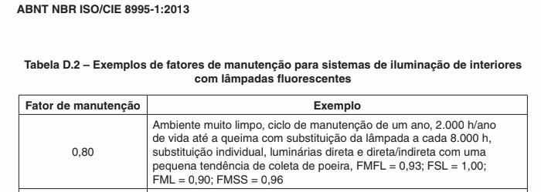
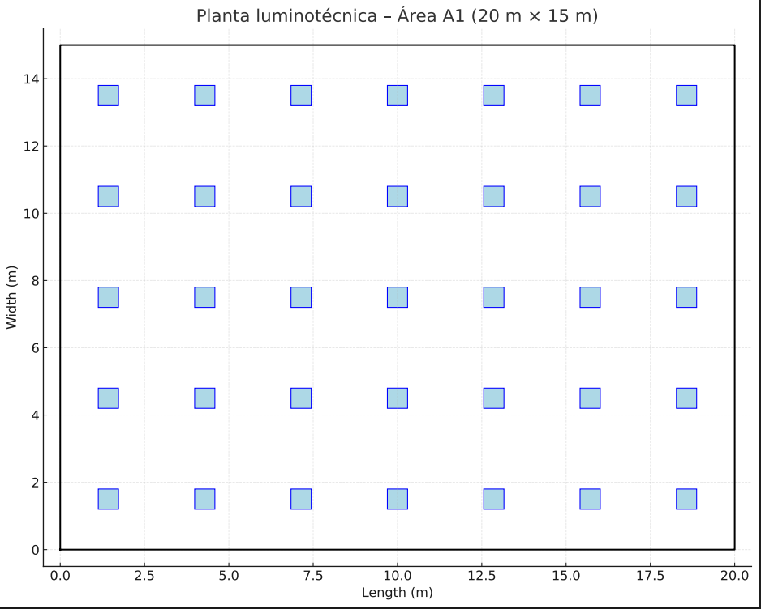
DADOS |  | CÁLCULOS | VALOR | FÓRMULA
Medida: 20 x 15m |  | Iluminância requerida | 500
Atividade: escritório comum |  | Fator K | 4.761904762 | =20*15/(1,8*(20+15))
Teto claro, paredes brancas e pisos escuros = 571 | <- usado 551 | Fator de utilização | 0.58
Lâmpadas de 4x32W fluorescentes |  | Fator de manutenção | 0.8
Fluxo Luminoso/Lâmpada: 2.400 lúmens |  | Altura útil (hm) | 1.8 | =3,5-0,9-0,8
Fluxo Total por Luminária: 4 × 2.400 = 9.600 lúmens |  | Φ | 323275.8621 | =(20*15*500)/(0,58*D5)
hm=3,5-0,9-0,8 |  | Nº luminarias | 33.67456897 | =D7/9600
K=LC/HM(L+C)

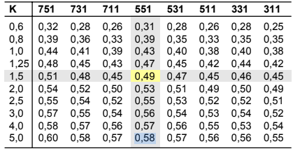
MANUAL OSRAM ↓↓ (usado 551 para k=5) |  | FAT MANUT ↓↓

